Návod
Typy roletových profilov

 | E23 |  |  | Metallic line 20 |  |  | Metallic line 25
 | plastové prevedenie |  |  | kovový vzhľad |  |  | kovový vzhľad
 | profily v rôznych farebných kombináciach |  |  | Farebné prevedenie Hliník alebo Nerez |  |  | Farebné prevedenie Hliník alebo Nerez
 | Typ systému vedenia |  |  | lamela je zvnútra otvorená |  |  | lamela je uzatvorená aj zvnútra
 | Classic |  |  | Typ systému vedenia |  |  | Typ systému vedenia
 | TOP Basic |  |  | Classic (v kombinácii s plastovým vedením) |  |  | Classic (v kombinácii s plastovým vedením)
 | TOP |  |  | TOP |  |  | TOP
 | FRAME |  |  | FRAME |  |  | FRAME
 |  |  |  | Naložený s metallic-line vedením 29mm a mech. C3 |  |  | Naložený s metallic-line vedením 29mm a mech. C3
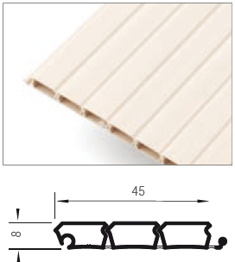
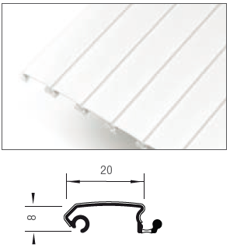
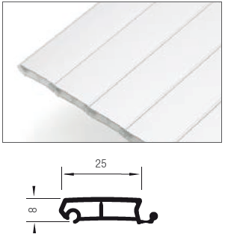

 |  | E9 |  |  |  | E4
 |  | plastové prevedenie |  |  |  | plastové prevedenie
 |  | skladom design v žiarivo bielej farbe |  |  |  | len farba hliník plast
 |  | elegantný design |  |  |  | vhodné pre vysoké horizontálne posuvy
 |  | Typ systému vedenia |  |  |  | Typ systému vedenia
 |  | Classic |  |  |  | Classic
 |  | TOP
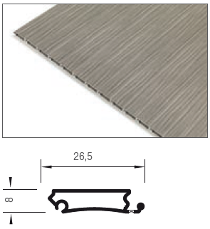
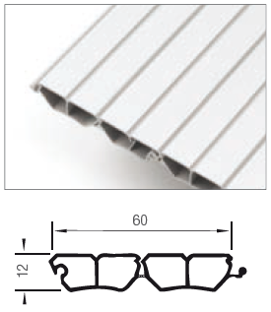

Systém navíjania

 | Dozadu |  |  | Do slimáka |  |  | S mechanikou C3

Smer posunutia

 | Horizontálna (zľava doprava) |  | Vertikálna (zhora dolu)

Typ systému vedenia

 | TOP Basic - vložený na skrutkovanie plastový |  |  |  | Classic - vložený na zafrézovanie

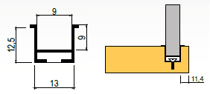

 | Systém k naskrutkovaniu. Vodiace profily sú len v najbližšej unifarbe.

 | TOP - vložený na skrutkovanie kovový s krycou lištou |  |  | Frame - naložený s krycou lištou |  |  | Naložený s metallic-line vedením 29mm a mech. C3

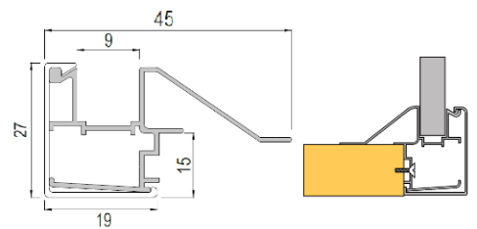
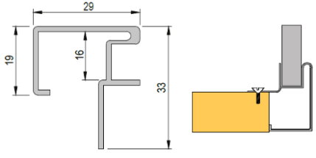

 | Systém k naskrutkovaniu. Jedná se o systém s hliníkovými vodiacimi lištami, ktoré majú krytku identickú s dekorom použitej rolety. |  |  | Naložený systém (FRAME). Vedenie tohoto systému je tvorené z dvoch dielov a to hliníkovej lišty a krytky ktorá je farebne identická s dekorom použitej rolety. Vodiace krycie lišty sú u všetkých farebných kombinácií okrem nerezu s povrchom hliník (metallic-line). Zvyšné prvky sú vo farbe, ktorá je vybraná (buk, breza...). Pokiaľ je vybraný iný dekor než hliník alebo nerez, je nutné dno zapustiť o 10mm oproti bokom, alebo predsadiť o 18 mm. |  |  | 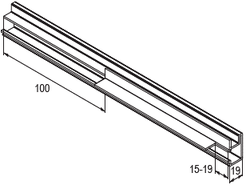 Naložený systém vedenia (29mm). Ide o vedenie vo farbe Hliník alebo Nerez v profile Metallic line a v kombinácii s mechanikou C3. Vodiace lišty je potrebné pred inštaláciou upraviť podľa nákresu nižšie

Farebné prevedenie

 | Hliník (metallic-line) |  | Biela (E23) |  |  | Hliník plast (E23) |  |  | Čerešňa havana (E23)

 | Nerez (metallic-line) |  | Šedá (E23) |  |  | Breza (E23) |  |  | Calvados (E23)

 |  |  | Čierna (E23) |  |  | Javor (E23) |  |  | Čerešňa (E23)

 |  |  |  |  |  | Buk (E23)

Ver. 21.05 |  |  |  |  |  |  |  | Farebné náhľady sú iba orientačné
Montážne návody sú k dispozícii na našom portále www.demos24plus.com |  |  |  |  |  |  |  | www.demos24plus.com

